批办评语1
广州冒泡电商有限公司：批办评语
订单款号： | 23SS-LZ0161B |  | 批办师： |  | 彭小平 |  | 批办类型： | 产前版
供应商： | 云凡 |  | 设计师： |  | 刘珍 |  | 批办日期： | 2022-12-20
样衣批复意见 FITTING SAMPLE APPROVAL COMMENT
设计 工艺 版型 |  |  |  |  |  | 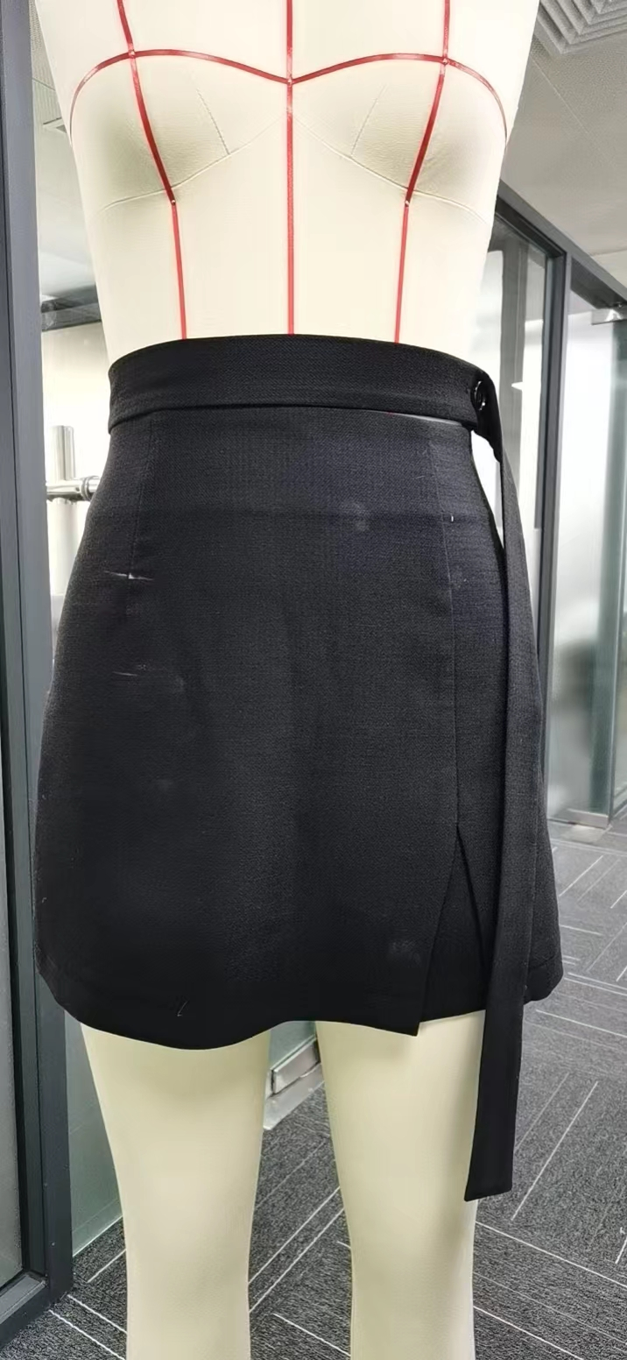 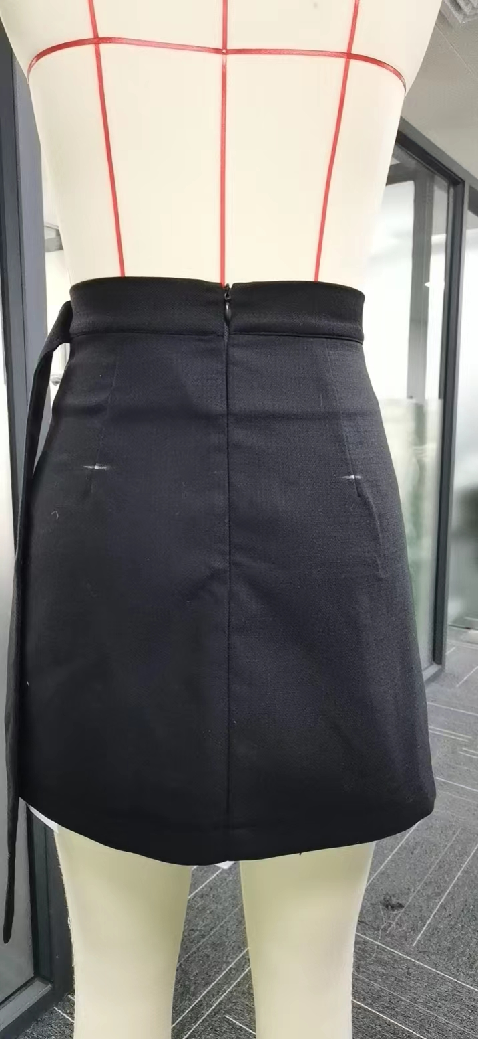
 | 1：腰围加大1CM,坐围脚围加大2CM，
 | 2：前后省长减短1.5CM,
 | 3：前腰带在后面间距4CM处加多一个直眼。

部位 度量方法 |  | 基码S 样板尺寸 | 误差 | 要求 尺寸
后中长（连腰） |  | 42 |  | 42
腰围（骨度） |  | 67 |  | 68
坐围（侧骨腰顶下20CM直度 |  | 92 |  | 94
脚围（直度） |  | 105 |  | 107
前腰带长 |  | 88 |  | 88
后中拉链长 |  | 22 |  | 22
腰高 |  | 4 |  | 4

本工艺单中未列明工艺标准均以 《 工艺执行项目规范标准》 为准。

结论 Conclusion |  | 改善以上问题，可开大货

